IO関連図
IO関連図
システム名 | サブシステム名 | 機能名 | 作成会社 | 担当者
勤怠管理システム | 基本情報管理 | ログイン（画面）／社員情報一覧（画面）／基本情報登録（画面） | TPC | 陶

ログイン
社員情報一覧
基本情報登録

社員マスタ
メール通知

備考

画面レイアウト
画面レイアウト
システム名 |  |  |  | サブシステム名 |  |  |  | 機能名 |  |  |  |  |  |  | 作成会社 | 担当者
勤怠管理システム |  |  |  | 基本情報管理 |  |  |  | 社員情報一覧（画面） |  |  |  |  |  |  | TPC | 陶

検索
 |  | 社員ID |  | ＢＢＢＢＢＢＢＢＢＢ |  |  |  |  |  | 所属

 |  | 入社年月日 |  | YYYY/MM/DD |  | ～ | YYYY/MM/DD

追加
削除
閉じる

 | 選択 |  | 社員ID |  | 入社年月日 |  | 氏名 |  | 性別 |  | 年齢 | 所属 | メールアドレス
 |  |  | ＯＯ（１０桁） |  | YYYY/MM/DD |  | ＯＯ（２０桁まで） |  | ＯＯＯ |  | ＯＯＯ | ＯＯ（１０桁まで） | ＯＯ（５０桁まで） | △

 |  |  |  |  |  |  |  |  |  |  |  |  |  | ▽

項目説明
項目説明書
システム名 |  |  | サブシステム名 |  |  |  |  | 機能名 |  |  | BL名 |  | 作成会社 | 担当者
勤怠管理システム |  |  | 基本情報管理 |  |  |  |  | 社員情報一覧（画面） |  |  | 社員情報取得 |  | TPC | 陶

入力ボックスー＞テキスト
ドロップボックスー＞リストボックス
 | 項目名 | I/O | 桁数 | IME | 必須 | 参照 | データ元（テーブル） |  | データ元項目名（列） | 値チェック/初期値 |  | 備考
社員ID（入力ボックス） |  | I | 10 | Off |  |  |  |  |  |  |  | 初期表示なし
所属（ドロップボックス） |  | I |  |  |  | P |  |  |  |  |  | 初期表示なし
入社年月日（入力ボックス） |  | I |  |  |  | W |  |  |  |  |  | 初期表示なし
検索ボタン
追加ボタン
削除ボタン
閉じるボタン
選択（チェックボックス） |  | I |  |  |  |  |  |  |  | 初期値なし
社員ID |  | O | 10 | Off |  |  | 社員情報マスタ |  | EMPLOYEE_ID | 初期値あり
入社年月日 |  | O | 8 | Off |  |  | 社員情報マスタ |  | NYUSYA_DATE | 初期値あり
氏名 |  | O | 50 | Off |  |  | 社員情報マスタ |  | EMPLOYEE_NAME | 初期値あり
性別 |  | O | 3 | Off |  |  | 社員情報マスタ |  | SEX | 初期値あり
年齢 |  | O | 3 | Off |  |  | 社員情報マスタ |  | AGE | 初期値あり
所属 |  | O | 10 | Off |  |  | 部門マスタ |  | DEPT_NAME | 初期値あり
メールアドレス |  | O | 50 | Off |  |  | 社員情報マスタ |  | MAIL_ADDRESS | 初期値あり

I/O ：Ｉ（入力）、O（出力）、I/O（入出力）
必須：○（必須）、△（条件により）、ブランク（任意）
桁数：最大桁数（Max Length）
IME ：On（全角日本語）、Off（半角英数字）
参照：W（ウィンドウ検索）、P（プルダウン）

イベント
イベント一覧
システム名 | サブシステム名 |  |  | 機能名 |  | 作成会社 | 担当者
勤怠管理システム | 基本情報管理 |  |  | 社員情報一覧（画面） |  | TPC | 陶

イベント | 処理内容および引数（データ元.引数名,データ型,桁数,必須,チェック） |  |  |  | 処理BL（ビジネスロジック）
初期表示 | ①社員情報一覧取得
 |  | 補足説明２①参照

検索.クリック | 社員ID、入社年月日、所属（部門マスタ）の入力内容によって、社員情報マスタから検索し、社員情報を表示する。
 | 検索ボタンを押すと社員情報マスタから検索し、社員情報を一覧で表示する。
 |  | 補足説明２②参照

追加.クリック | 社員情報登録画面へ遷移する。

削除.クリック | 削除対象レコードにチェックを入れ、削除ボタンを押すと削除フラグは"0"から”1”へ更新し、該当社員情報削除する。
 |  | ①削除チェックボックスが１つでも選択しない場合、エラー
 |  | ②上記以外
 |  |  | 補足説明２③参照

閉じるボタン.クリック | 画面を閉じる

クリックー＞押下

更新仕様書
更新・処理仕様書
システム名 |  | サブシステム名 |  |  |  | 機能名 |  |  | BL名 |  |  | 作成会社 | 担当者
勤怠管理システム |  | 基本情報管理 |  |  |  | 社員情報一覧（画面） |  |  | 社員情報 |  |  | TPC | 陶

インターフェース |  |  |  |  | 更新元データ |  | 更新対象データ |  |  |  | 備考
パラメータ | I/O | 必須 | 桁数 | データ型 |  |  | テーブル | 項目（列） |  | 更新
EMPLOYEE_ID | I | 〇 | 10 | VARCHAR | 1 |  | 社員情報マスタ | 削除フラグ |  | 〇

I/O ：Ｉ（入力）、O（出力）、I/O（入出力）
必須（Insert時）：○（必須）、ブランク（任意）
桁数：最大桁数
更新：○（Insert＆Update）、ブランク（Insertのみ）

補足説明
補足説明書
システム名 |  |  |  | サブシステム名 | 機能名 | BL名 | 作成会社 | 担当者
勤怠管理システム |  |  |  | 基本情報管理 | 社員情報一覧（画面） | 社員情報取得 | TPC | 陶

 | 1．必須入力・桁数・文字種別のチェック
 |  | 社員ID（入力ボックス）
 |  | 入社年月日（入力ボックス）
所属漏れ
 |  | 所属（ドロップボックス）

 | 2．社員情報検索
 |  | 画面の社員ID（入力ボックス）、入社年月日（入力ボックス）、所属（ドロップボックス）の値により、社員マスタ．社員情報を検索
 | ① | 初期表示 | SELECT ID,NYUSYA_DATE,EMPLOYEE_NAME,SEX,AGE,MAIL_ADDRESS FROM T_EMPLOYEE

 | ② | 検索 | SELECT ID,NYUSYA_DATE,EMPLOYEE_NAME,SEX,AGE,MAIL_ADDRESS FROM T_EMPLOYEE
 |  |  | WHERE EMPLOYEE_ID = 社員ID（入力ボックス） AND NYUSYA_DATE=入社年月日（入力ボックス）AND DEPT_NAME=所属（ドロップボックス）

未実現
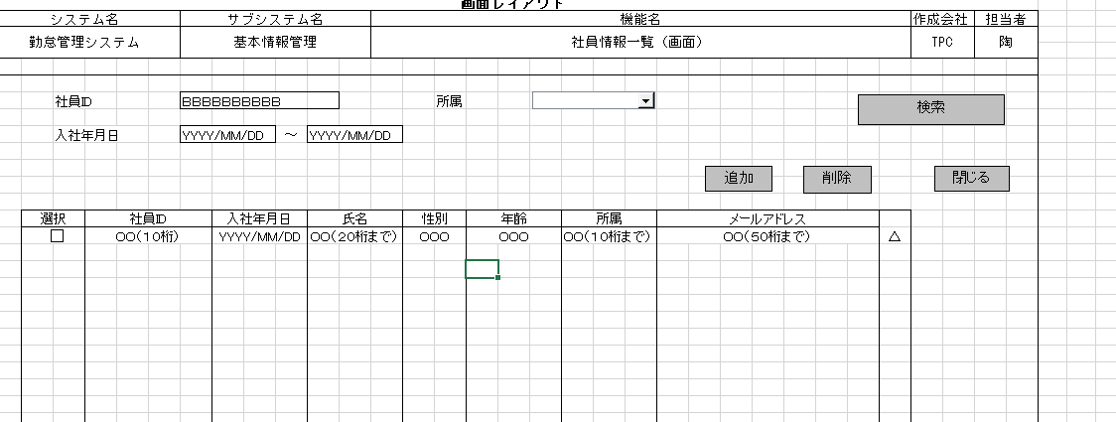

 | ③ | 削除 | UPDATE T_EMPLOYEE SET DEL_FLG='1' WHERE チェックされたレコードEMPLOYEE_ID

 |  |  | UPDATE T_EMPLOYEE SET DEL_FLG='1' WHERE EMPLOYEE_ID IN (画面で選択した社員ID)

